Hoja1
 |  |  |  |  |  |  |  |  |  |  |  |  |  |  |  | A) | Es un virtual round robin de Q=2
 |  |  |  |  |  |  |  |  |  |  |  |  |  |  |  | B)
 |  |  |  |  |  |  |  |  |  |  |  |  |  |  |  | C) | VRR Q=2
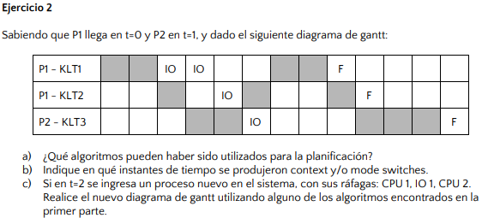

0 | 1 | 2 | 3 | 4 | 5 | 6 | 7 | 8 | 9 | 10 | 11 | 12 | 13
P1-KLT1
P1-KLT2
P2-KLT3

P1 |  |  | P2 |  | P1

0 | 1 | 2 | 3 | 4 | 5 | 6 | 7 | 8 | 9 | 10 | 11 | 12 | 13 | 14 | 15 | 16
P1-KLT1
P1-KLT2
P2-KLT3
P3-KLT4

P1 |  |  | P2 |  | P1 | P3 | P1 |  | P3 | P1 | P2 |  | P3 | P2
 |  |  | P3 |  | P3 | P1 | P2 |  | P1 | P2 | P3 |  | P2
 |  |  |  |  |  | P2 |  |  | P2

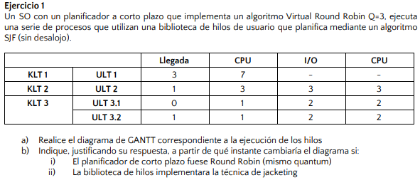
 |  |  |  |  |  |  |  |  |  |  |  |  |  |  |  | B) | Si fuese RR cambiaría a partir del instante 11, ya que debería ejecutar ULT1
 |  |  |  |  |  |  |  |  |  |  |  |  |  |  |  |  | Si implementara jacketing cambiaría a partir del instante 1, ya que continuaría con ULT3.2

ULT1
ULT2
ULT3.1
ULT3.2
0 | 1 | 2 | 3 | 4 | 5 | 6 | 7 | 8 | 9 | 10 | 11 | 12 | 13 | 14 | 15 | 16 | 17 | 18 | 19 | 20

Blocked
 |  |  |  | ULT3 |  |  |  |  |  |  | ULT3

Ready
 | ULT2 |  |  | ULT1 | ULT1 |  | ULT2 |  |  |  | ULT1 | ULT1 |  |  | ULT3 |  |  | ULT1
 |  |  |  |  |  |  | ULT1 |  |  |  |  | ULT3 |  |  | ULT1

